東地区AR名簿
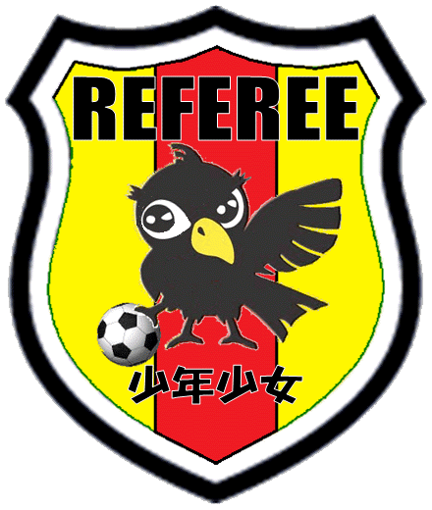
『少年少女公認AR講習会』申し込み書式
 |  |  |  | 受付開始 | 東地区AR名簿
 |  | 以下の項目を入力後 ファイル名の先頭に団名を追加して返信してください
 |  |  |  | kobe.referee.c4@gmail.com
 |  | 尚、各団の希望から人数調整を行います
 |  | 希望通りとならず 振替を行う可能性があります
 |  | 追加日程については 別途ご案内いたします |  |  | 締め切り
 |  | レフリーフラッグを可能な限り多くご持参ください |  |  | 定員に足したら締め切ります
チーム概ね10名程度を目安にしてください ※全体数が多い場合には人数を調整させていただきます
 | 合否 遅刻 | 氏名 | しめい | 新年度カテゴリ | 新年度学年 | 所属団（チーム）
1
2
3
4
5
6
7
8
9
10
11
12
13
14
15
16
17
18
19
20
21
22
23
24
25

特記事項
 | 2部と4部の4年生以上を対象に 少年少女AR養成研修会（屋外）を開催します

 | 集計表の希望日に【人数】を入れてください

 | 一次調査であり確定ではありませんのでご承知おきください

 | それ以外で未受講のチームに開催するためにグランド提供が必要です（少年コートの1/4の広さ）

 | 当日、お手伝いのコーチが2～3名必要です（貴チームより帯同コーチから選出してください）

